画像
通貨ペア | 新規約定日時 | 決済約定日時 | 売買 | Lot数 | 新規約定値 | 決済約定値 | pip損益 | 売買損益 | 指定レート
AUD/USD | 2015-09-03 07:24:24 | 2015-09-04 11:19:46 | 買 | 50 | 0.70502 | 0.69799 | -703 | -42093 | 0.698
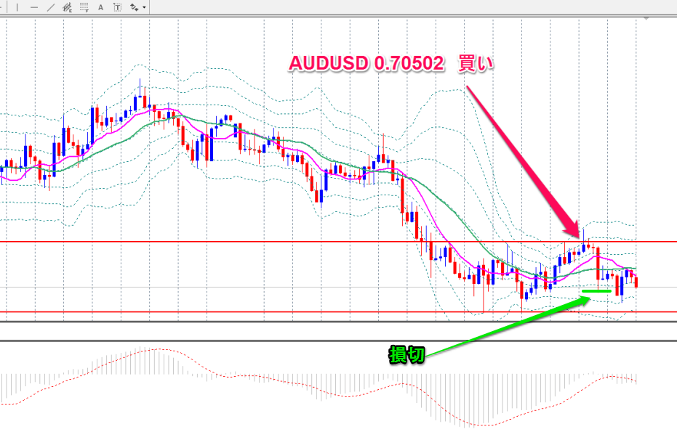

これはよくわからないエントリーです(^_^;)すみません

通貨ペア | 新規約定日時 | 決済約定日時 | 売買 | Lot数 | 新規約定値 | 決済約定値 | pip損益 | 売買損益 | 指定レート
AUD/CAD | 2015-09-09 01:26:59 | 2015-09-09 23:03:01 | 買 | 30 | 0.92847 | 0.92846 | -1 | -27 | 0.92847 |  | 日足

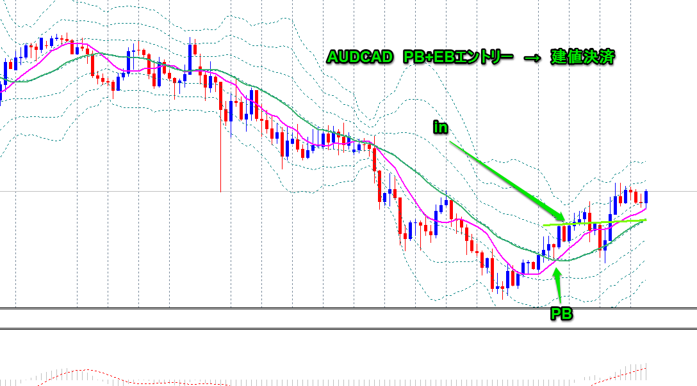
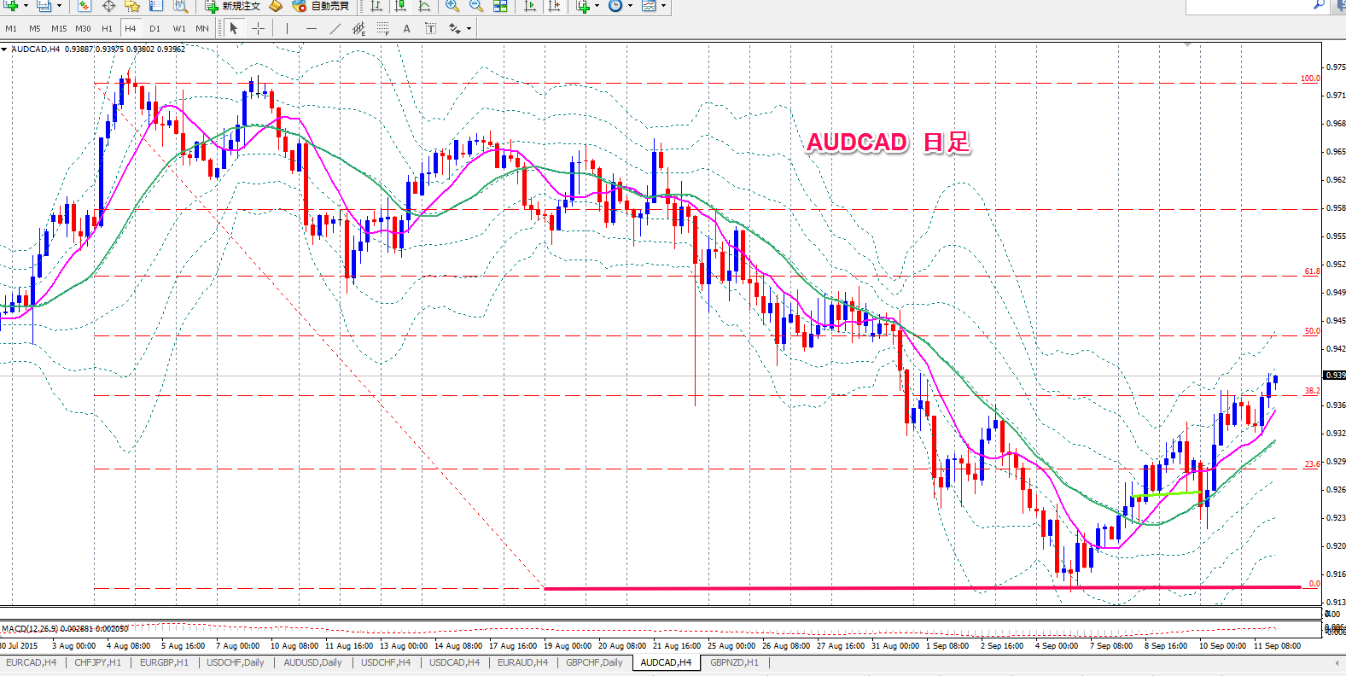
4H

通貨ペア | 新規約定日時 | 決済約定日時 | 売買 | Lot数 | 新規約定値 | 決済約定値 | pip損益 | 売買損益 | 指定レート
CHF/JPY | 2015-09-10 17:46:09 | 2015-09-10 21:29:46 | 買 | 30 | 123.778 | 123.592 | -186 | -5580 | 123.6 |  | 日足
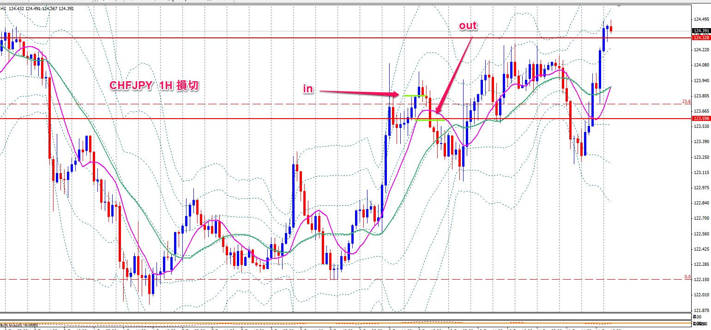
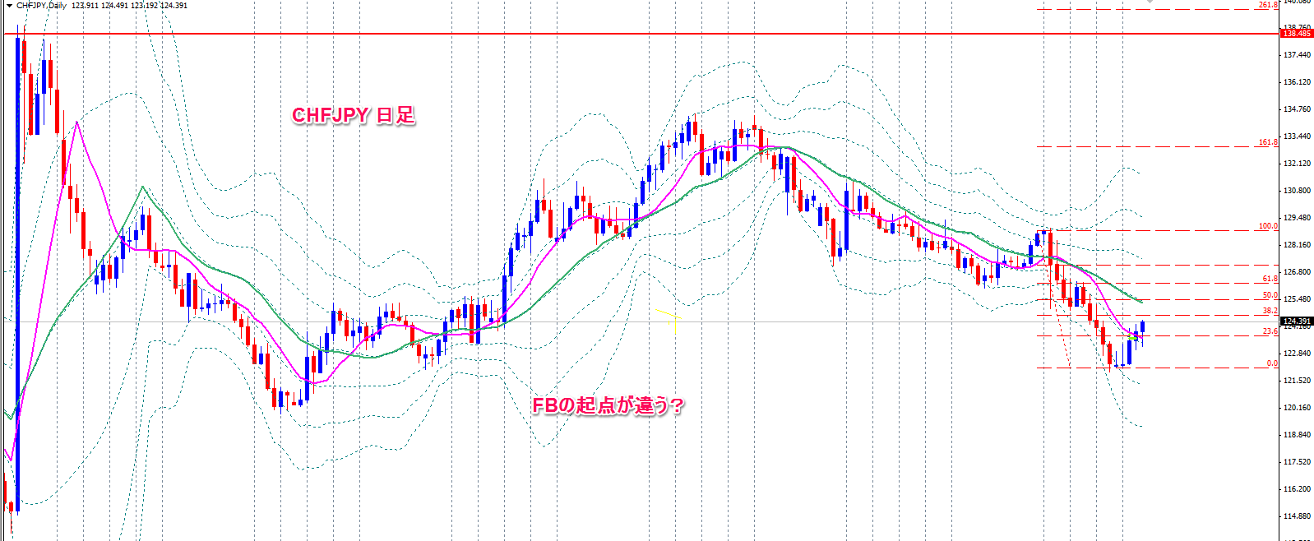

wトップ→フィポの２３．６超えでエントリーしましたが、損切です。
ストップが浅かったみたいです。
そのあと伸びてます。

通貨ペア | 新規約定日時 | 決済約定日時 | 売買 | Lot数 | 新規約定値 | 決済約定値 | pip損益 | 売買損益 | 指定レート
EUR/CAD | 2015-09-09 23:53:45 | 2015-09-10 00:41:29 | 売 | 40 | 1.47272 | 1.47787 | -515 | -18823 | 1.47738

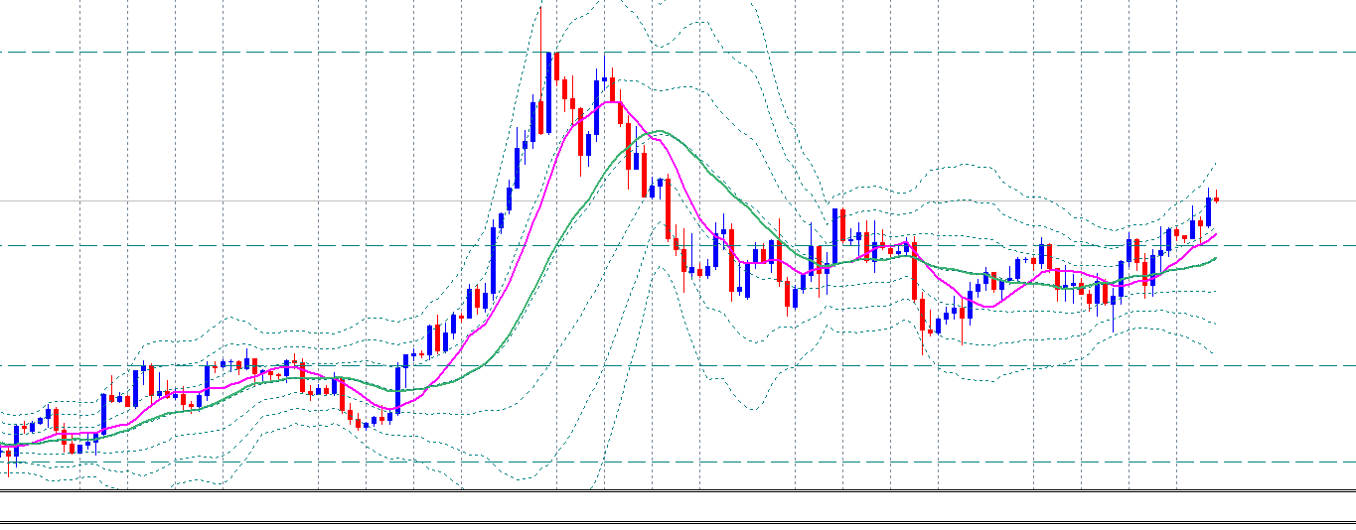
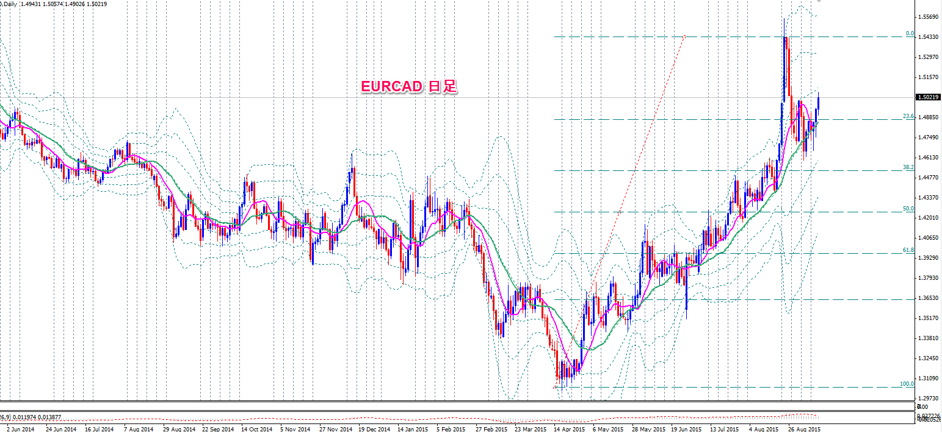

日足のFBで23.6を超えてEBが出たので売りました。損切です

EURCAD 4H

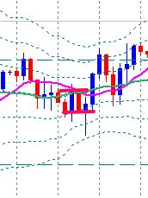
in
stop
損切

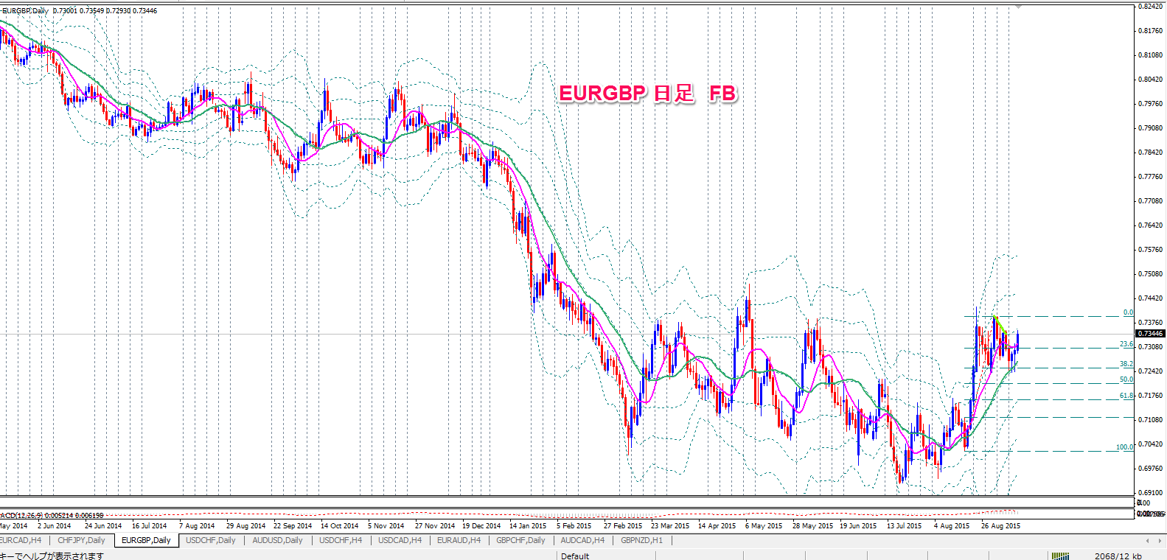
通貨ペア | 新規約定日時 | 決済約定日時 | 売買 | Lot数 | 新規約定値 | 決済約定値 | pip損益 | 売買損益 | 指定レート | 1H
EUR/GBP | 2015-09-07 17:43:17 | 2015-09-07 23:49:12 | 売 | 50 | 0.73162 | 0.73162 | 0 | 0 | 0.73162

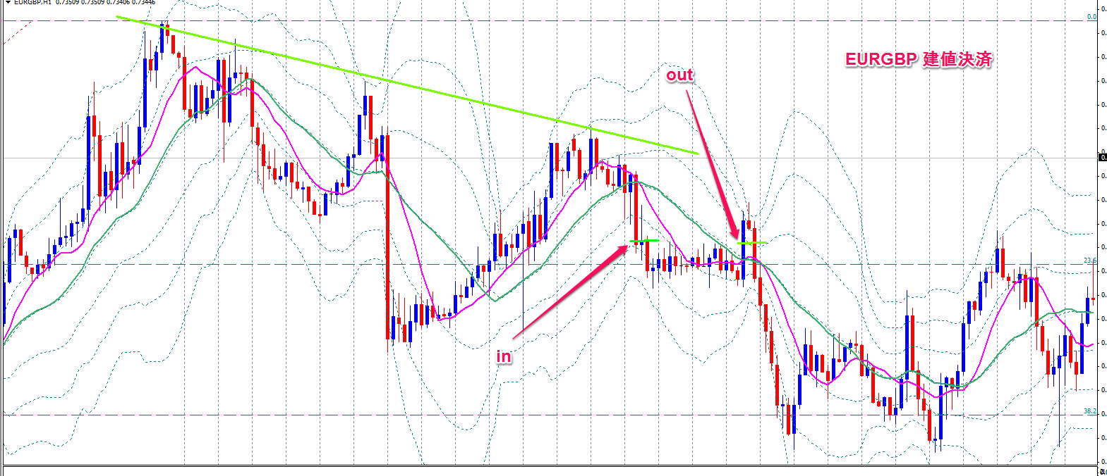

上値を抑えられてEBとPBが出たので売り
建値決済

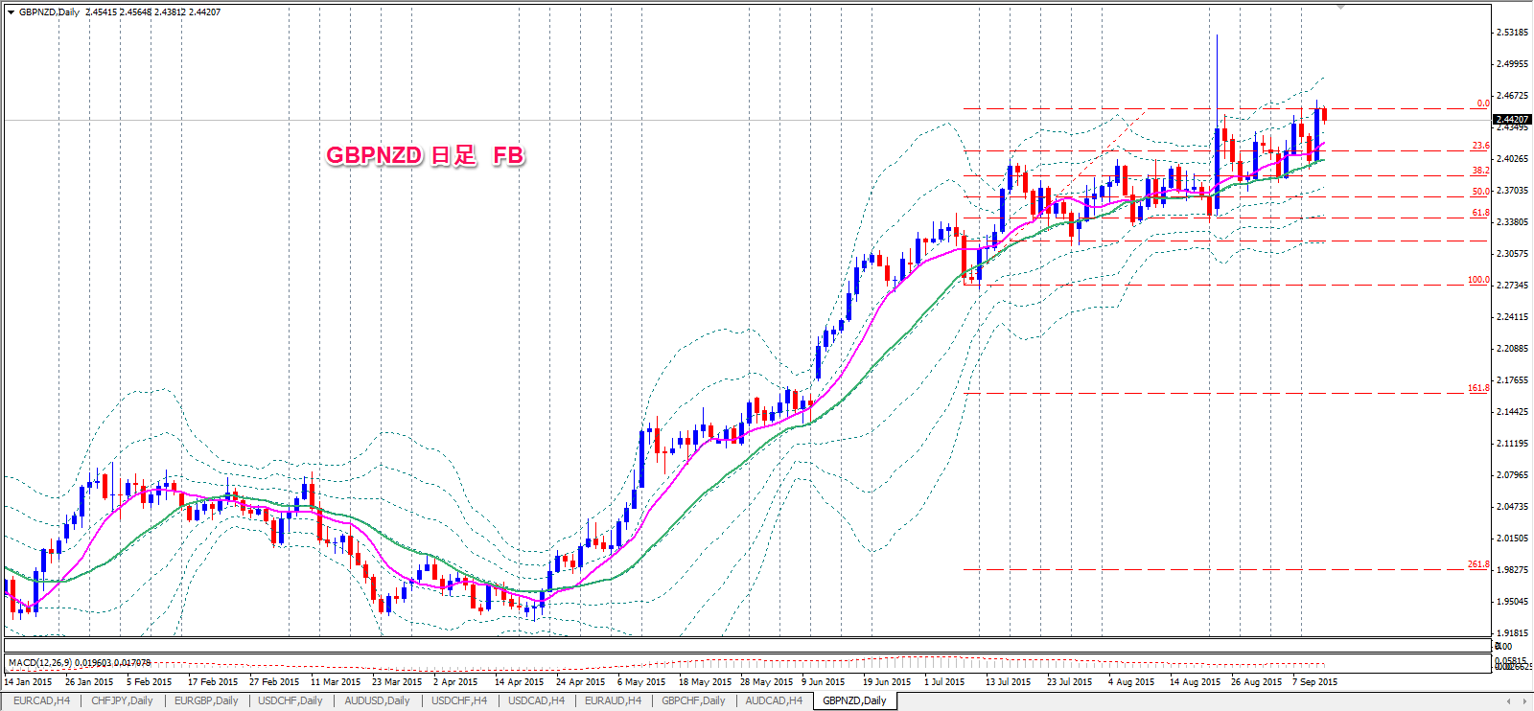
通貨ペア | 新規約定日時 | 決済約定日時 | 売買 | Lot数 | 新規約定値 | 決済約定値 | pip損益 | 売買損益 | 指定レート | 1H
GBP/NZD | 2015-09-09 19:03:15 | 2015-09-10 06:03:01 | 売 | 40 | 2.40997 | 2.42634 | -1637 | -50153 | 2.40997

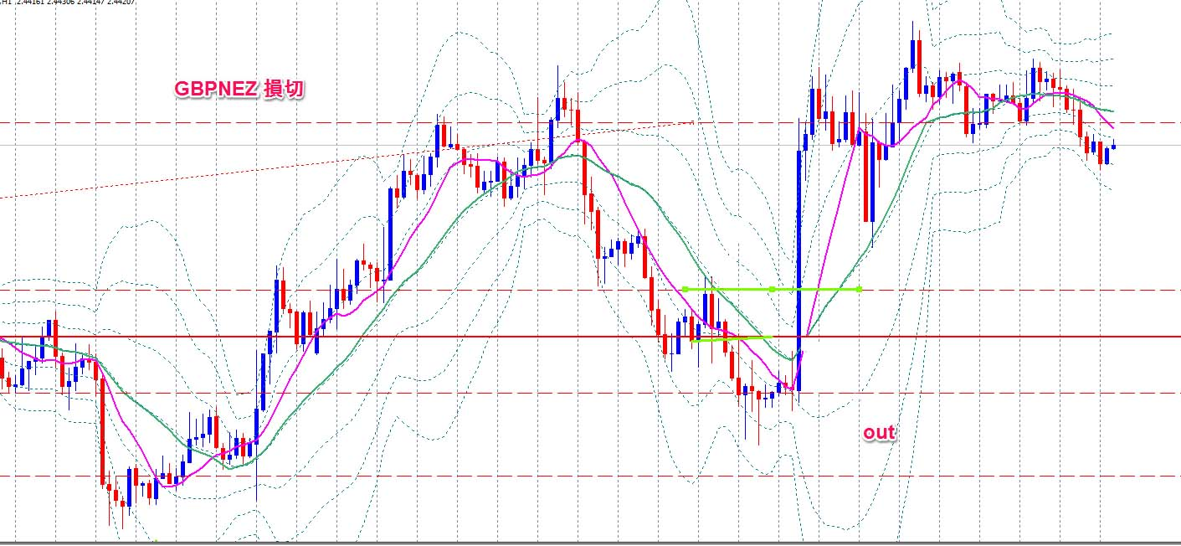

GBPNZD 損切

wトップ+EB+PBでエントリーしましたが損切です

in

